FIGURAS
Avaliação | Tendência
1 | 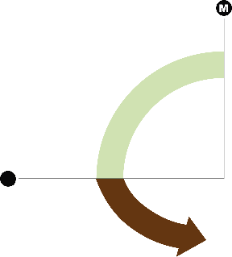
2
3
4
5

